3.1.GEO Input table
Input | Jan | Feb | Mar | Apr | May | Jun | YTD
提示词# | 297 | 297 | 297 | 397 | 564 | 646
品牌提示词 | 297 | 297 | 297 | 397 | 465 | 487 |  | 先品牌词，品牌词提及，链接提及
品牌# | 1188 | 1188 | 1188 | 1588 | 1860 | 1948
元宝 | 297 | 297 | 297 | 397 | 465 | 487
deepseek | 297 | 297 | 297 | 397 | 465 | 487
doubao | 297 | 297 | 297 | 397 | 465 | 487
ChatGPT | 297 | 297 | 297 | 397 | 465 | 487
KIMI |  |  |  |  | 465 | 487
千问 |  |  |  |  | 465 | 487
Gemini |  |  |  |  | 465 | 487
品牌词链接提及 | 582 | 635 | 719 | 852 | 1019 | 1108
元宝 | 144 | 156 | 196 | 243 | 344 | 367
deepseek | 151 | 166 | 186 | 200 | 309 | 325
doubao | 183 | 187 | 206 | 251 | 226 | 277
ChatGPT | 104 | 126 | 131 | 158 | 140 | 139
KIMI |  |  |  |  | 275 | 260
千问 |  |  |  |  | 311 | 326
Gemini |  |  |  |  | 218 | 218
品牌词链接提及率 | 48.99% | 53.45% | 60.52% | 53.65% | 54.78% | 56.88%
元宝 | 48.48% | 52.53% | 65.99% | 61.21% | 73.98% | 75.36%
deepseek | 50.84% | 55.89% | 62.63% | 50.38% | 66.45% | 66.74% |  | 3月前chatgpt会直接出现网址 | 5-6月chatgpt陆续开始a连接的形式，也能直接点击到官网，只是当前不能识别到这种类型连接所以没有统计进来
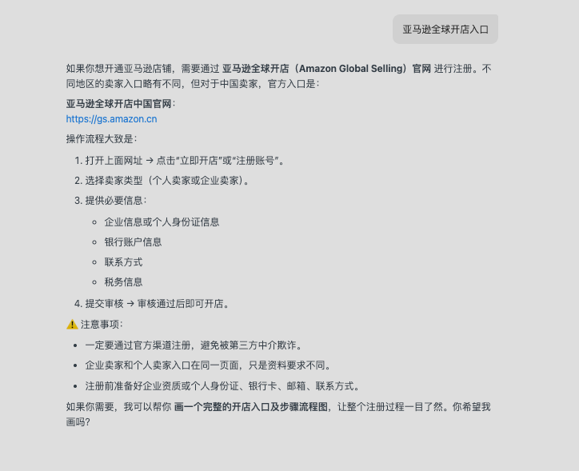
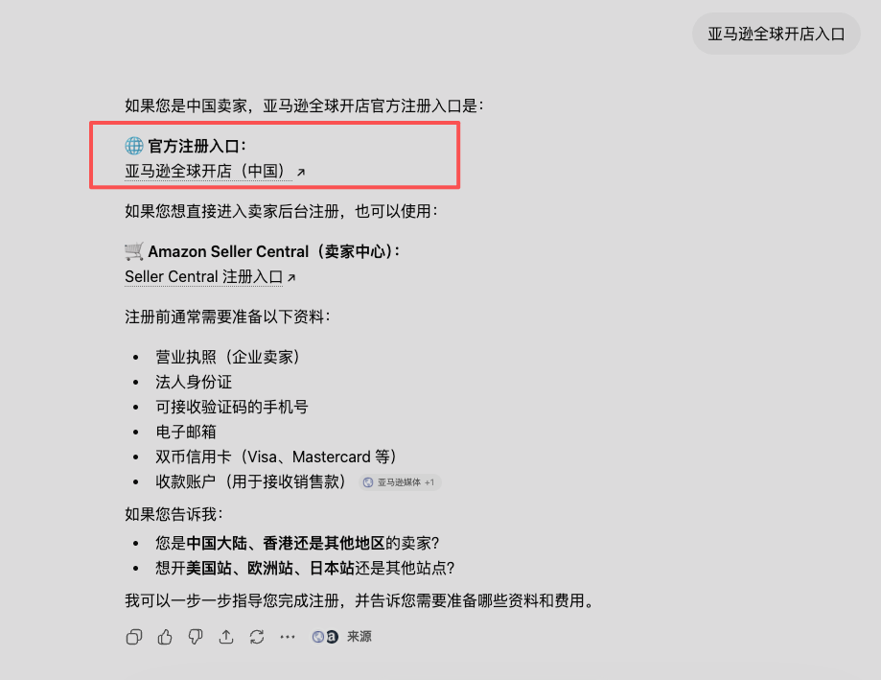
doubao | 61.62% | 62.96% | 69.36% | 63.22% | 48.60% | 56.88%
ChatGPT | 35.02% | 42.42% | 44.11% | 39.80% | 30.11% | 28.54% | 提及量和五月基本持平，词量持续上涨
KIMI |  |  |  |  | 59.14% | 53.39%
千问 |  |  |  |  | 66.88% | 66.94%
Gemini |  |  |  |  | 46.88% | 44.76%
行业提示词 |  |  |  |  | 98 | 159 |  | 后行业词，行业词品牌提及
行业词# |  |  |  |  | 686 | 1113
元宝 |  |  |  |  | 98 | 159
deepseek |  |  |  |  | 98 | 159
doubao |  |  |  |  | 98 | 159
ChatGPT |  |  |  |  | 98 | 159
KIMI |  |  |  |  | 98 | 159
千问 |  |  |  |  | 98 | 159
Gemini |  |  |  |  | 98 | 159
行业词提及# |  |  |  |  | 51 | 414
元宝 |  |  |  |  | 9 | 66
deepseek |  |  |  |  | 7 | 72
doubao |  |  |  |  | 6 | 75
ChatGPT |  |  |  |  | 5 | 70
KIMI |  |  |  |  | 9 | 67
千问 |  |  |  |  | 8 | 64
Gemini |  |  |  |  | 7
行业词提及率# |  |  |  |  | 7.43% | 37.20%
元宝 |  |  |  |  | 9.18% | 41.51%
deepseek |  |  |  |  | 7.14% | 45.28%
doubao |  |  |  |  | 6.12% | 47.17%
ChatGPT |  |  |  |  | 5.10% | 44.03%
KIMI |  |  |  |  | 9.18% | 42.14%
千问 |  |  |  |  | 8.16% | 40.25%
Gemini |  |  |  |  | 7.14% | 0.00%
新建内容# | 98 | 43 | 118 | 123 | 135 | 131 | 648 | 加YTD
品牌内容# | 98 | 43 | 118 | 123 | 81 | 131 | 463
品牌内容提及 | 98 | 43 | 106 | 111 | 69 |  | 427
品牌内容链接提及 | 44 | 31 | 109 | 180 | 23 |  | 387
行业内容# |  |  |  |  | 54 |  | 54
行业内容提及率 |  |  |  |  | 87 |  | 87
旧内容优化# | 26 | 12 | 0 | 1 | 0 |  | 94
品牌内容# | 26 | 12 | 0 | 1 | 0 |  | 39
品牌内容提及 | 19 | 8 | 0 | 1 | 0 |  | 28
品牌内容链接提及 | 19 | 8 | 0 | 0 | 0 |  | 27

4. GEO output table
主要原因：
1、高流量平台引流效率下降：下降Doubao 提及217→275，但流量3500.77→2759；【展示变多了，但有效点击变少了】
2、新增提及更多落在低价值曝光：多个平台提及增加，但总流量下降-18.43%；【没有落到高意图词上：5-6月新增了许多行业词 入口注册这类减少】
7月行动：
1、调整词池结构：强化入口（新增50个提示词及相关内容）、入驻&注册（提示词待审核）、费用类高意图词，减少泛词扩量
已经进行中：
1、入驻&注册：内容RAG需要重新测试，上周已经初步成型
2、入口类在7月已经新增（50个提示词），内容打分完成待发布（预计一周内文章发布完成）
 |  | FY26
GEO Metrics by AI platform |  | Jan | Feb | Mar | Apr | May | Jun | Jul | YTD
1 | GEO Traffic | 3,446 | 2,146 | 5,326 | 5,290 | 5,831 | 4,756 | 2,825 | 29,620
2 | CN WebSite | 2,229 | 1,552 | 3,890 | 3,909 | 4,146 | 3,269 | 1,968 | 20,963
3 | Deepseek | 3 | 2 | 1 | 1 | 1 | 1 | 5 | 14
4 | Yuanbao | 119 | 31 | 64 | 135 | 111 | 81 | 27 | 568
5 | Doubao | 1,764 | 1,292 | 3,407 | 3,387 | 3,501 | 2,759 | 1,651 | 17,761
6 | ChatGpt | 150 | 89 | 119 | 105 | 245 | 222 | 162 | 1,092
7 | kimi | 0 | 0 | 0 | 0 | 2 | 0 | 0 | 2
8 | qianwen | 75 | 63 | 186 | 124 | 132 | 116 | 60 | 756
9 | gemini | 118 | 75 | 113 | 158 | 154 | 90 | 63 | 771
10 | CN2NA Website | 1,217 | 594 | 1,436 | 1,381 | 1,685 | 1,487 | 857 | 8,657
11 | Deepseek | 0 | 1 | 0 | 0 | 0 | 0 | 3 | 4
12 | Yuanbao | 15 | 2 | 6 | 26 | 57 | 34 | 15 | 155
13 | Doubao | 808 | 435 | 1,170 | 999 | 941 | 858 | 471 | 5,682
14 | ChatGpt | 284 | 77 | 108 | 227 | 547 | 514 | 311 | 2,068
15 | kimi | 0 | 0 | 0 | 0 | 0 | 0 | 0 | 0
16 | qianwen | 28 | 28 | 45 | 33 | 25 | 15 | 16 | 190
17 | gemini | 82 | 51 | 107 | 96 | 115 | 66 | 41 | 558
18 | GEO Reg.Start | 163 | 104 | 249 | 229 | 248 | 246 | 102 | 1,341
19 | CN WebSite | 89 | 62 | 169 | 165 | 155 | 155 | 70 | 865
20 | Deepseek | 0 | 0 | 0 | 0 | 0 | 0 | 0 | 0
21 | Yuanbao | 1 | 0 | 1 | 0 | 3 | 0 | 0 | 5
22 | Doubao | 73 | 51 | 147 | 149 | 128 | 123 | 56 | 727
23 | ChatGpt | 5 | 6 | 7 | 6 | 14 | 23 | 9 | 70
24 | kimi | 0 | 0 | 0 | 0 | 0 | 0 | 0 | 0
25 | qianwen | 0 | 3 | 5 | 0 | 0 | 0 | 2 | 10
26 | gemini | 10 | 2 | 9 | 10 | 10 | 9 | 3 | 53
27 | CN2NA Website | 74 | 42 | 80 | 64 | 93 | 91 | 32 | 476
28 | Deepseek |  | 0 |  |  |  |  | 0 | 0
29 | Yuanbao | 1 | 0 | 1 | 0 | 2 | 2 | 0 | 6
30 | Doubao | 27 | 18 | 37 | 34 | 25 | 21 | 9 | 171
31 | ChatGpt | 40 | 22 | 33 | 22 | 57 | 59 | 22 | 255
32 | kimi | 0 | 0 | 0 | 0 | 0 | 0 | 0 | 0
33 | qianwen | 1 | 1 | 1 | 2 | 0 | 1 | 1 | 7
34 | gemini | 5 | 1 | 8 | 6 | 9 | 8 | 0 | 37
35 | GEO T2R% | 4.7% | 4.8% | 4.7% | 4.3% | 4.3% | 5.2% | 3.6% | 4.5%
36 | CN WebSite | 4.0% | 4.0% | 4.3% | 4.2% | 3.7% | 4.7% | 3.6% | 4.1%
37 | Deepseek | 0.0% | 0.0% | 0.0% | 0.0% | 0.0% | 0.0% | 0.0% | 0.0%
38 | Yuanbao | 0.8% | 0.0% | 1.6% | 0.0% | 2.7% | 0.0% | 0.0% | 0.9%
39 | Doubao | 4.1% | 3.9% | 4.3% | 4.4% | 3.7% | 4.5% | 3.4% | 4.1%
40 | ChatGpt | 3.3% | 6.7% | 5.9% | 5.7% | 5.7% | 10.4% | 5.6% | 6.4%
41 | kimi | #DIV/0! | #DIV/0! | #DIV/0! | 0.0% | 100.0% | 200.0% | 300.0% | 0.0%
42 | qianwen | 0.0% | 4.8% | 2.7% | 0.0% | 0.0% | 0.0% | 3.3% | 1.3%
43 | gemini | 8.5% | 2.7% | 8.0% | 6.3% | 6.5% | 10.0% | 4.8% | 6.9%
44 | CN2NA Website | 6.1% | 7.1% | 5.6% | 4.6% | 5.5% | 6.1% | 3.7% | 5.5%
45 | Deepseek | #DIV/0! | 0.0% | #DIV/0! | #DIV/0! | #DIV/0! | #DIV/0! | 0.0% | 0.0%
46 | Yuanbao | 6.7% | 0.0% | 16.7% | 0.0% | 3.5% | 5.9% | 0.0% | 3.9%
47 | Doubao | 3.3% | 4.1% | 3.2% | 3.4% | 2.7% | 2.4% | 1.9% | 3.0%
48 | ChatGpt | 14.1% | 28.6% | 30.6% | 9.7% | 10.4% | 11.5% | 7.1% | 12.3%
49 | kimi | #DIV/0! | #DIV/0! | #DIV/0! | #DIV/0! | #DIV/0! | #DIV/0! | #DIV/0! | #DIV/0!
50 | qianwen | 3.6% | 3.6% | 2.2% | 6.1% | 0.0% | 6.7% | 6.3% | 3.7%
51 | gemini | 6.1% | 2.0% | 7.5% | 6.3% | 7.8% | 12.1% | 0.0% | 6.6%

